상품제안서
피닉스 얼리버드 TWS-S30 원터치 블루투스이어폰 | 상품코드: S21474

 |  |  |  |  |  |  | 02-713-8555 | www.synergygift.co.kr
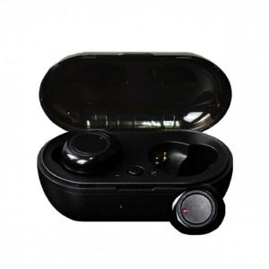

【상세/제작정보】

【인쇄/포장옵션】 | 레이저 / 포장지포장

【공급단가】 | 수량 | 50~ | 300~ | 500~ | 1,000~ | 3,000~
*VAT별도 | 단가 | 10,200원 | 10,040원 | 9,810원 | 9,420원 | 9,020원

【상품 URL】 | https://www.synergygift.co.kr:443/src/goods_detail.php?gdno=21474

